HCM - SINGAPORE DONE
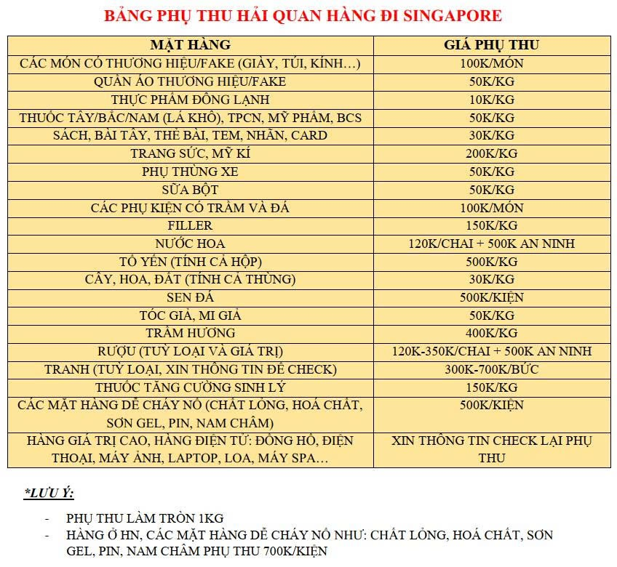
BẢNG GIÁ HCM - SINGAPORE (AIR) (CHƯA BAO GỒM VAT) |  | PHỤ THU |  | CHÍNH SÁCH BẢO HIỂM HÀNG HÓA
CÂN NẶNG | ĐƠN GIÁ (VND/KG) | MẶT HÀNG | PHỤ THU (VND/KG) | → Đối với hàng hoá không mua bảo hiểm: đền bù 50% giá trị hàng hoá (tối đa gấp 2 lần cước vận chuyển) → Đối với hàng hoá có mua bảo hiểm hàng hoá: đền bù 100% giá trị hàng hoá và hoàn trả cước vận chuyển của kiện hàng bị thất lạc → Mức tính phí bảo hiểm hàng hóa: 10% giá trị hàng → Không bảo hiểm các mặt hàng có tính chất dễ vỡ, dập nát, rò rỉ nước... → Không bảo hiểm các mặt hàng dễ hư hỏng, hạn sử dụng ngắn → QUÝ KHÁCH VUI LÒNG ĐỌC KỸ PHẦN LƯU Ý VÀ THỰC HIỆN ĐÚNG ĐỂ ĐƯỢC NHẬN CHÍNH SÁCH BẢO HIỂM CỦA CÔNG TY KHI HÀNG HÓA XẢY RA VẤN ĐỀ
1-2kg | MIN 600.000 | Đông lạnh | 10,000
3-10kg | 125,000 | Thuốc/ quần áo thương hiệu/mỹ phẩm/tóc/mi giả/sữa/cây | 50,000
11-20kg | 110,000 | Yến | 300,000/lạng
21-100kg | 94,000 | Túi/giày có thương hiệu | 100.000/cái
Trên 100kg | Liên hệ | Hàng Pin/cồn/nước hoa/khí nén | 500.000/kiện
Trên 300kg | Liên hệ | Chất lỏng | 300.000/kiện
★ LƯU Ý: Bảng giá tính cho hàng thường, các mặt hàng đặc biệt vui lòng tham khảo thêm bảng phụ thu -> |  | Laptop/ điện thoại | Liên hệ

 |  | ★ LƯU Ý: Cây cảnh, tranh, gỗ quý và các mặt hàng đặc biệt khác: LIÊN HỆ

Nhận hàng sau 1-2 ngày làm việc kể từ ngày bay
Lịch bay cố định: Thứ 3 - 5 - 7 hàng tuần
★ DỊCH VỤ: - Trọn gói từ kiểm tra, đóng gói lại, thông quan và giao hàng nội địa. - Cung cấp mã tracking, chủ động theo dõi hành trình hàng hóa online. ★ LƯU Ý: - ≤ 10.5Kg phí ship nội địa SINGAPORE 300.000đ/tổng hàng - ≥ 11kg miễn ship toàn SINGAPORE - Mặt hàng bị phu thu khi gửi nhiều có thể thương lượng giá - Trọng lượng quy đổi: (DÀI X RỘNG X CAO)/5000 - Cân nặng làm tròn 0.5kg (ví dụ: 10.6kg = 11kg) → ĐIỀU KIỆN ĐỂ ĐƯỢC BẢO HIỂM HÀNG HÓA: - Khi nhận hàng quý khách vui lòng quay video + chụp hình khi khui hàng để đề phòng có vấn đề cần khiếu nại. - Công ty chỉ giải quyết khiếu nại và trích xuất camera khi quý khách thực hiện đầy đủ các quy trình trên. - Thời gian nhận khiếu nại không quá 2 ngày tính từ lúc nhận hàng Xin cảm ơn!

HÀN - VN XÁCH TAY DONE
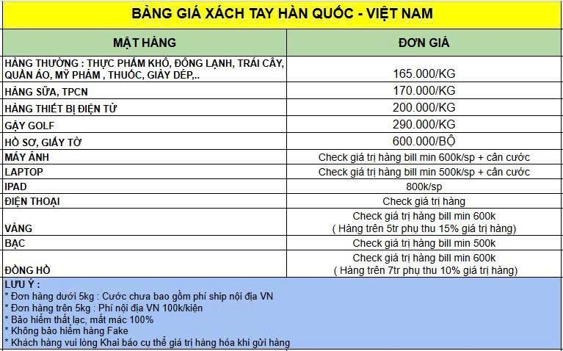

HCM-MALAY (C) done
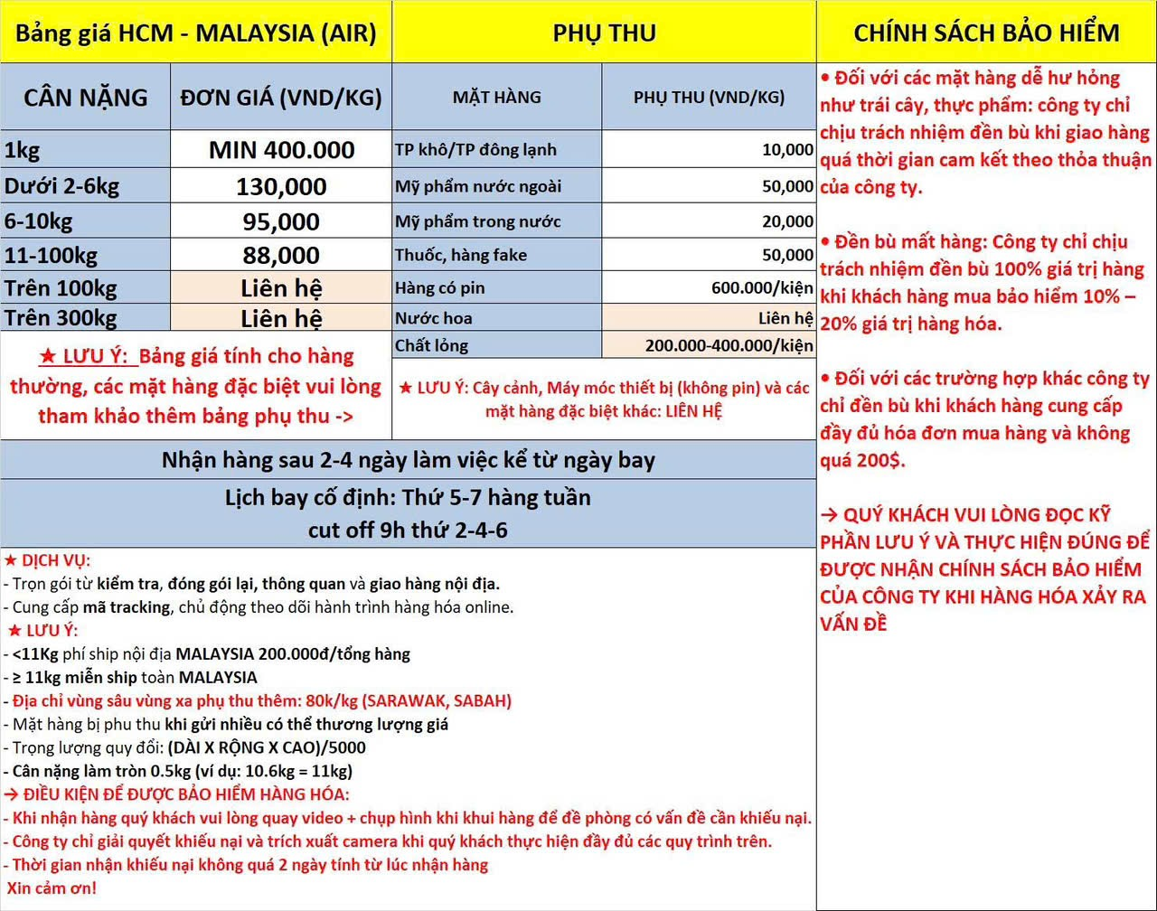
Bảng giá HCM - MALAYSIA (AIR) |  | PHỤ THU |  | CHÍNH SÁCH BẢO HIỂM
CÂN NẶNG | ĐƠN GIÁ (VND/KG) | MẶT HÀNG | PHỤ THU (VND/KG) | • Đối với các mặt hàng dễ hư hỏng như trái cây, thực phẩm: công ty chỉ chịu trách nhiệm đền bù khi giao hàng quá thời gian cam kết theo thỏa thuận của công ty. • Đền bù mất hàng: Công ty chỉ chịu trách nhiệm đền bù 100% giá trị hàng khi khách hàng mua bảo hiểm 10% – 20% giá trị hàng hóa. • Đối với các trường hợp khác công ty chỉ đền bù khi khách hàng cung cấp đầy đủ hóa đơn mua hàng và không quá 200$. → QUÝ KHÁCH VUI LÒNG ĐỌC KỸ PHẦN LƯU Ý VÀ THỰC HIỆN ĐÚNG ĐỂ ĐƯỢC NHẬN CHÍNH SÁCH BẢO HIỂM CỦA CÔNG TY KHI HÀNG HÓA XẢY RA VẤN ĐỀ
1kg | MIN 400.000 | TP khô/TP đông lạnh | 10,000
Dưới 2-6kg | 130,000 | Mỹ phẩm nước ngoài | 50,000
6-10kg | 95,000 | Mỹ phẩm trong nước | 20,000
11-100kg | 88,000 | Thuốc, hàng fake | 50,000
Trên 100kg | Liên hệ | Hàng có pin | 600.000/kiện
Trên 300kg | Liên hệ | Nước hoa | Liên hệ
★ LƯU Ý: Bảng giá tính cho hàng thường, các mặt hàng đặc biệt vui lòng tham khảo thêm bảng phụ thu -> |  | Chất lỏng | 200.000-400.000/kiện
 |  | ★ LƯU Ý: Cây cảnh, Máy móc thiết bị (không pin) và các mặt hàng đặc biệt khác: LIÊN HỆ
Nhận hàng sau 2-4 ngày làm việc kể từ ngày bay
Lịch bay cố định: Thứ 5-7 hàng tuần Cut off 9h thứ 2-4-6
★ DỊCH VỤ: - Trọn gói từ kiểm tra, đóng gói lại, thông quan và giao hàng nội địa. - Cung cấp mã tracking, chủ động theo dõi hành trình hàng hóa online. ★ LƯU Ý: - <11Kg phí ship nội địa MALAYSIA 200.000đ/tổng hàng - ≥ 11kg miễn ship toàn MALAYSIA - Địa chỉ vùng sâu vùng xa phụ thu thêm: 80k/kg (SARAWAK, SABAH) - Mặt hàng bị phu thu khi gửi nhiều có thể thương lượng giá - Trọng lượng quy đổi: (DÀI X RỘNG X CAO)/5000 - Cân nặng làm tròn 0.5kg (ví dụ: 10.6kg = 11kg) → ĐIỀU KIỆN ĐỂ ĐƯỢC BẢO HIỂM HÀNG HÓA: - Khi nhận hàng quý khách vui lòng quay video + chụp hình khi khui hàng để đề phòng có vấn đề cần khiếu nại. - Công ty chỉ giải quyết khiếu nại và trích xuất camera khi quý khách thực hiện đầy đủ các quy trình trên. - Thời gian nhận khiếu nại không quá 2 ngày tính từ lúc nhận hàng Xin cảm ơn!

AIR + SEA HÀN - VN
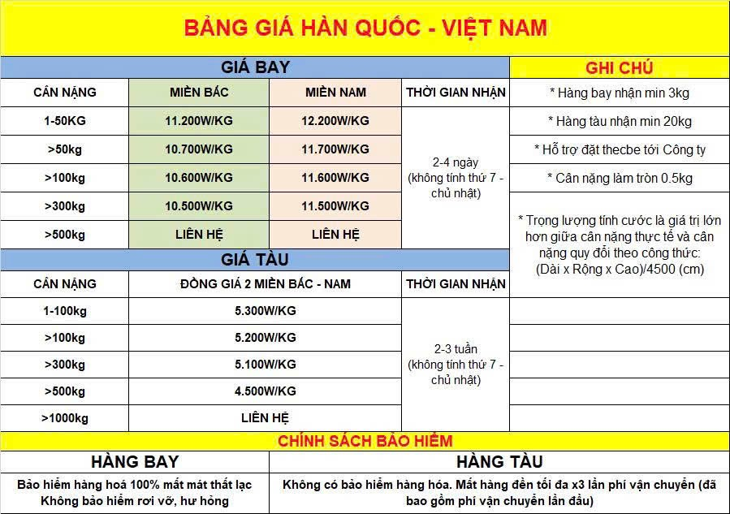

SEA SING - VN (HÀNG THƯỜNG)
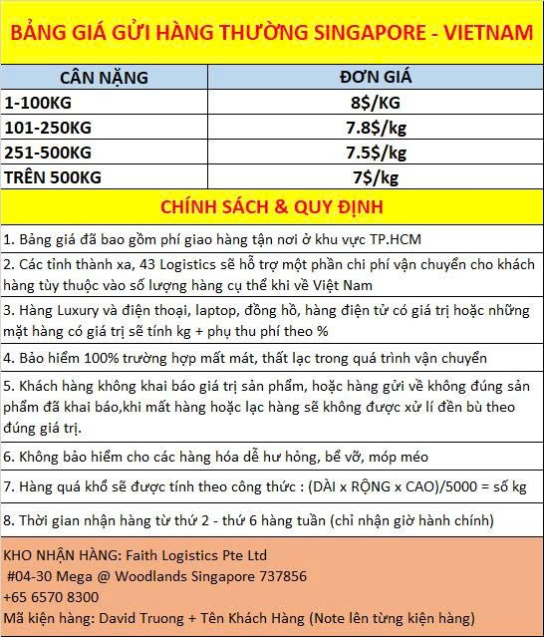

SEA SING - VN (HÀNG TẠP)
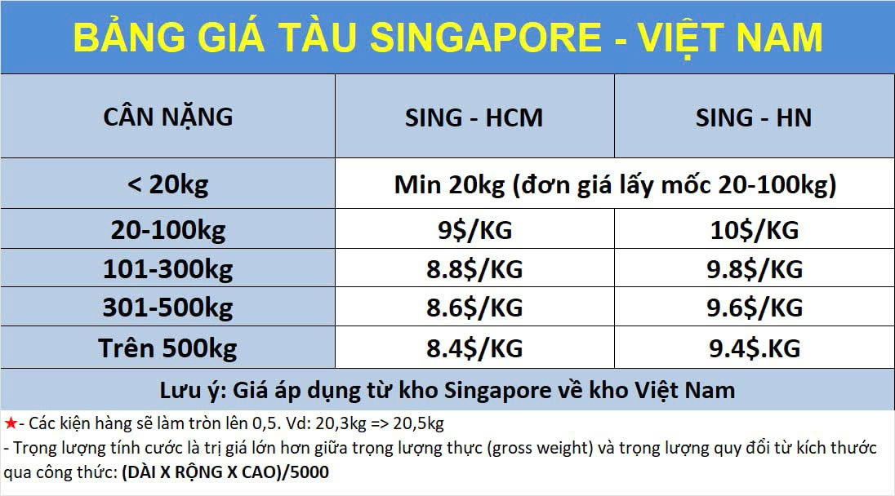

AIR ĐÀI - VN
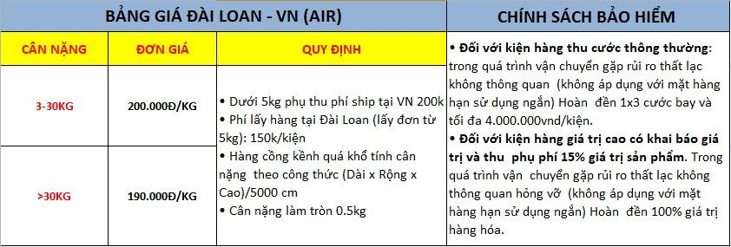

XE HCM - THÁI
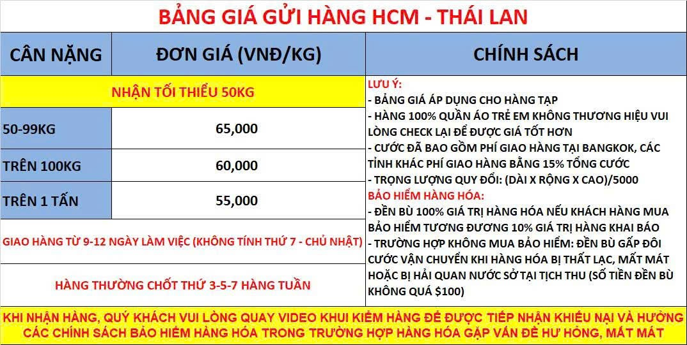

AIR HCM - UK
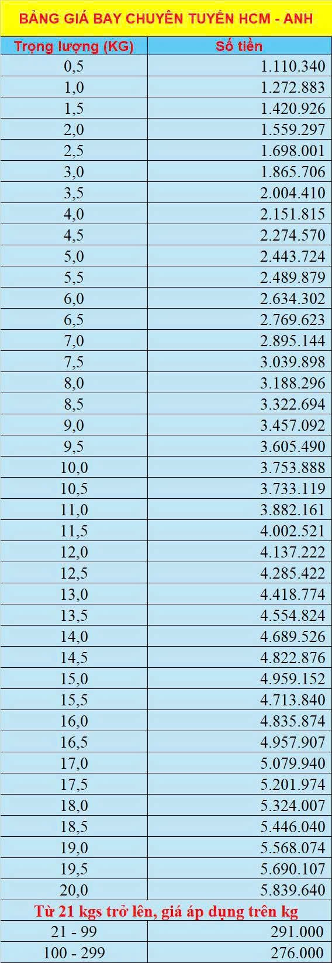

AIR HCM - ÚC
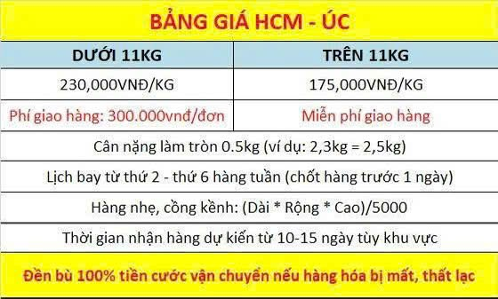

VN - EU
BẢNG GIÁ CHUYÊN TUYẾN EU PHÁT BẰNG DHL 7 - 14 NGÀY LÀM VIỆC AIR-EU- PRIORITY

Country | Germany | Netherlands Poland | Austria,Belgium, Denmark,France, Hungary,Italy, Luxembourg,Monaco, Slovakia,Slovenia, Spain | Bulgaria,Czech Republic, Estonia, Latvia, Lithuania,Portugal, Romania | Sweden,Finland | Croatia,Great Britain, Greece,Ireland | Republic of Cyprus, Malta
Weight | ZONE 1 | ZONE 2 | ZONE 3 | ZONE 4 | ZONE 5 | ZONE 6 | ZONE 7
 | EUT - Miễn thuế các kiện dưới 150 eur Eu 1 địa chỉ đi tối đa 100kg, sản lượng nhiều công ty sẽ hỗ trợ tách chuyến
0.5 | 495,428 | 613,139 | 753,591 | 796,800 | 944,248 | 730,188 | 4,811,104
1.0 | 638,803 | 765,580 | 961,220 | 942,889 | 1,095,833 | 910,158
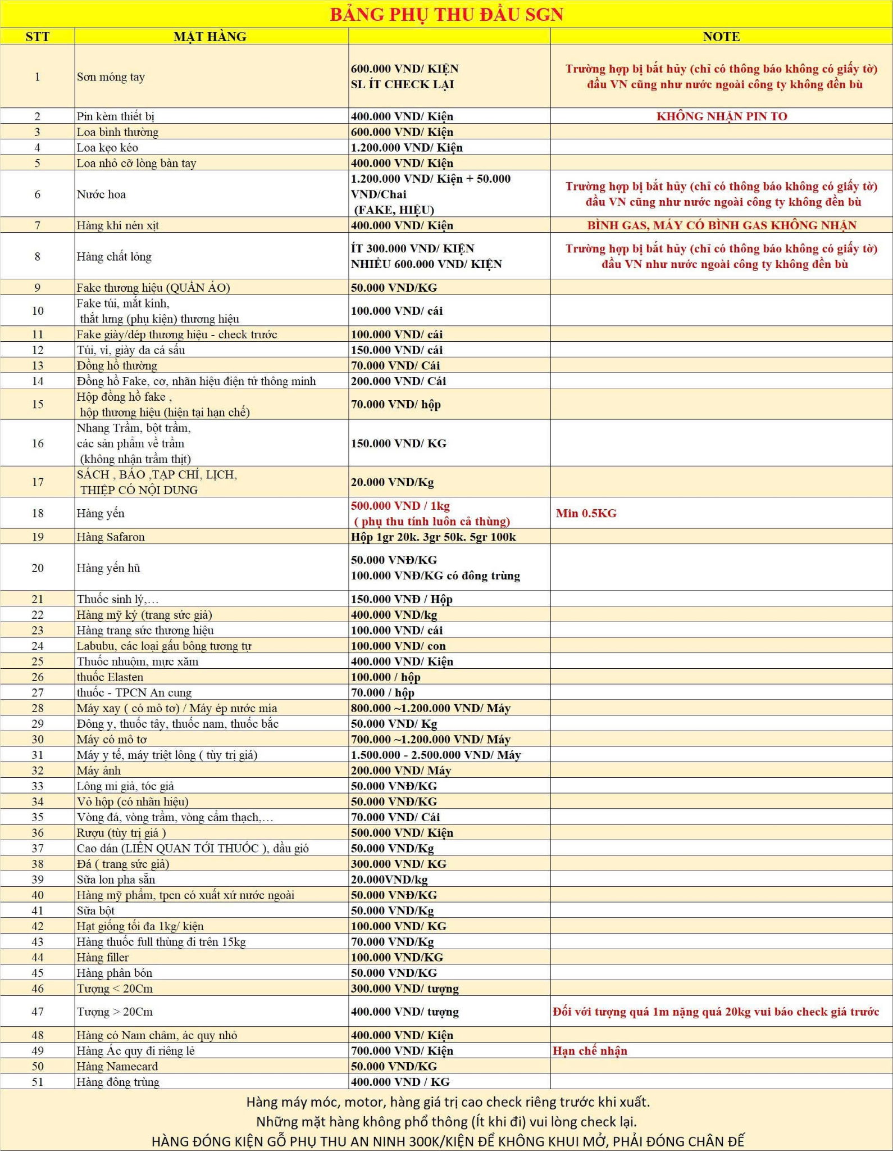
1.5 | 791,119 | 918,023 | 1,115,549 | 1,101,778 | 1,247,418 | 1,090,127
2.0 | 935,493 | 1,070,465 | 1,269,880 | 1,260,666 | 1,398,003 | 1,270,096
2.5 | 1,094,524 | 1,222,908 | 1,423,208 | 1,419,556 | 1,549,589 | 1,450,066
3.0 | 1,238,899 | 1,376,350 | 1,577,538 | 1,578,445 | 1,701,173 | 1,630,034
3.5 | 1,400,833 | 1,528,792 | 1,718,869 | 1,737,334 | 1,852,760 | 1,811,004
4.0 | 1,545,208 | 1,603,234 | 1,820,198 | 1,896,222 | 2,004,345 | 1,990,973
4.5 | 1,689,583 | 1,713,808 | 1,858,827 | 2,055,112 | 2,154,930 | 2,070,056
5 | 1,704,991 | 1,825,399 | 2,007,780 | 2,029,885 | 2,116,842 | 2,225,685
5.5 | 1,802,052 | 1,894,947 | 2,072,834 | 2,100,973 | 2,178,125 | 2,211,368
6.0 | 1,930,514 | 2,028,642 | 2,206,317 | 2,240,623 | 2,310,809 | 2,368,948
6.5 | 2,057,977 | 2,162,338 | 2,340,802 | 2,380,272 | 2,444,491 | 2,525,530
7.0 | 2,186,440 | 2,296,033 | 2,475,288 | 2,519,922 | 2,578,174 | 2,682,111
7.5 | 2,314,903 | 2,430,729 | 2,608,773 | 2,659,572 | 2,711,856 | 2,839,692
8.0 | 2,443,366 | 2,564,426 | 2,743,258 | 2,799,222 | 2,844,538 | 2,996,274
8.5 | 2,570,828 | 2,698,120 | 2,827,743 | 2,938,872 | 2,978,220 | 3,127,855
9.0 | 2,699,291 | 2,769,316 | 2,937,229 | 3,053,522 | 3,111,904 | 3,236,329
9.5 | 2,827,755 | 2,832,598 | 3,050,222 | 3,130,672 | 3,244,586 | 3,292,018
10.0 | 2,804,775 | 2,981,104 | 3,252,527 | 3,321,867 | 3,295,625 | 3,360,711
10.5 | 2,844,339 | 2,995,149 | 3,199,882 | 3,293,824 | 3,300,191 | 3,285,533 | 4,694,242
11.0 | 2,960,206 | 3,118,497 | 3,325,509 | 3,374,598 | 3,424,416 | 3,421,752 | 4,880,531
11.5 | 3,077,073 | 3,242,845 | 3,450,136 | 3,502,374 | 3,549,642 | 3,557,972 | 5,066,819
12.0 | 3,193,939 | 3,366,192 | 3,575,762 | 3,631,147 | 3,674,867 | 3,694,190 | 5,253,108
12.5 | 3,310,807 | 3,489,540 | 3,701,390 | 3,759,921 | 3,800,093 | 3,829,410 | 5,438,396
13.0 | 3,426,674 | 3,612,888 | 3,826,016 | 3,888,696 | 3,924,319 | 3,965,628 | 5,624,685
13.5 | 3,543,541 | 3,736,236 | 3,951,644 | 4,017,469 | 4,049,544 | 4,101,848 | 5,810,973
14.0 | 3,660,409 | 3,860,583 | 4,077,270 | 4,146,244 | 4,174,770 | 4,237,067 | 5,997,262
14.5 | 3,777,275 | 3,983,931 | 4,202,897 | 4,275,018 | 4,298,996 | 4,373,285 | 6,183,550
15.0 | 3,894,142 | 4,107,279 | 4,327,524 | 4,403,792 | 4,424,221 | 4,509,505 | 6,368,838
15.5 | 4,041,998 | 4,230,627 | 4,453,151 | 4,532,567 | 4,549,447 | 4,644,724 | 6,555,127
16.0 | 4,158,866 | 4,354,974 | 4,578,778 | 4,661,341 | 4,673,672 | 4,780,943 | 6,741,415
16.5 | 4,275,732 | 4,478,322 | 4,703,405 | 4,790,116 | 4,798,898 | 4,917,161 | 6,927,704
17.0 | 4,392,599 | 4,601,670 | 4,829,031 | 4,918,889 | 4,924,124 | 5,053,382 | 7,113,992
17.5 | 4,508,465 | 4,725,018 | 4,954,658 | 5,047,664 | 5,048,349 | 5,188,600 | 7,299,281
18.0 | 4,625,334 | 4,848,365 | 5,080,286 | 5,176,438 | 5,173,575 | 5,324,818 | 7,485,569
18.5 | 4,742,200 | 4,972,713 | 5,204,912 | 5,305,212 | 5,298,801 | 5,461,039 | 7,671,858
19.0 | 4,859,067 | 5,096,061 | 5,330,538 | 5,433,987 | 5,424,026 | 5,596,257 | 7,858,146
19.5 | 4,974,934 | 5,219,409 | 5,456,166 | 5,561,761 | 5,548,252 | 5,732,476 | 8,044,435
20 | 5,091,801 | 5,342,756 | 5,580,793 | 5,690,535 | 5,673,477 | 5,868,695 | 8,229,723
20,5 | 5,235,674 | 5,467,104 | 5,706,421 | 5,819,309 | 5,798,703 | 6,004,915 | 8,416,012
21+ | 243,000 | 255,000 | 265,000 | 270,000 | 278,000 | 293,000 | 343,000
CHÍNH SÁCH ĐỀN BÙ: QUÝ ĐỐI TÁC GỬI HÀNG QUA 43 LOGISTICS LÀ ĐÃ MẶC ĐỊNH ĐỒNG Ý CÁC ĐIỀU KHOẢN CỦA CÔNG TY |  |  |  |  |  |  |  | * VUI LÒNG LƯU Ý:
* Đối line EUT các kiện hàng phổ thông (hàng thường) bị hải quan bắt giữ kiểm tra sẽ từ 1-3 tháng trong thời gian này công ty sẽ không hỗ trợ đền bù * LƯU Ý: Bất luận nguyên nhân gì mà do lỗi của 43 Logistics dẫn đến lô hàng không thể giao hàng tới tận tay người nhận ở đầu Eu thì 43 Logistics hỗ trợ cước phí và tiền hàng 160.000VND/Kg và KHÔNG ĐỀN THEO GIÁ TRỊ HÀNG HÓA. * Đối các kiện hàng phổ thông (hàng thường ) bị hải quan EU bắt giữ quý đối tác phải hỗ trợ 43 Logistics cung cấp các giấy tờ có liên quan. Trường hợp đã cung cấp nhưng kiện bị tiêu hủy43 Logistics sẽ hỗ trợ hoàn cước và hàng 120,000/kg (tối đa cho hàng 110$/bill). Trường hợp quý đối tác không cung cấp được giấy tờ, kiện bị hủy 43 Logistics chỉ hỗ trợ đền bù 130.000/kg ( tối đa 110$/bill) và không hoàn cước. * Đối trường hợp thông quan lần thứ 2 của nước đến không được chấp nhận có ghi trên thông tin DHL,DPD hàng bị trả về kho 43 Logistics sẽ cho phát lại và thu phí, trường hợp bị hủy hoặc thất lạc sẽ không được hoàn cước cũng như đền bù. * Những thực phẩm liên quan đến thịt, trứng, sữa, hàng giả, cá khô, thực phẩm chất lỏng (đồ uống, nước tương , nước nắm , nước sốt gia vị ,.....) thuốc, thực phẩm chức năng, yến, bột, thực phẩm có mùi nặng nếu bị hải quan kiểm tra tịch thu hàng công ty sẽ không bồi thường (không hoàn cước vận chuyển và không đền hàng) * Nếu 1 kiện hàng có chứa những mặt hàng phổ thông (Hàng thường) và các mặt hàng được nêu trên khi bị hải quan kiểm tra và tịch thu hàng 43 Logistics sẽ không bồi thường (không hoàn cước vận chuyển và không đền hàng) cho dù mặt hàng sản phẩm là mặt hàng phổ thông. * NOTE : Các kiện hàng trong quá trình vận chuyển nếu mất một số phần hàng nào đó trong kiện hàng do rui ro từ các khâu tiếp theo khi hàng xuất PGOG chỉ hỗ trợ khiếu nại liên quan và không hỗ trợ đền bù tiền cước lẫn tiền hàng . * Các trường hợp che giấu yến không khai báo, bị hải quan tịch thu,hủy mất 43 Logistics không hỗ trợ cũng như chịu bất kỳ trách nhiệm nào * Đối với trường hợ |  |  |  |  |  |  |  | *** TRỌNG LƯỢNG KIỆN HÀNG * Trọng Lượng Giới Hạn/ địa chỉ: 50Kg với line EUT * Trọng Lượng Giới Hạn/ địa chỉ: 100Kg với line EUBH * Trọng Lượng Tối Đa /Kiện : 23Kg, Các Kiện hàng > 23kg vui lòng tách kiện * Nếu mỗi đơn hàng có 2 thùng trở lên , qui định khối lượng mỗi thùng phải trên 12KG, nếu dưới 12KG/thùng thì sẽ áp dụng thu cước giá lẻ dưới 12kg. * Trị giá miễn thuế tại nước đến EU: <150 Eur * Tuyến Eu chưa nhận hàng quá khổ *** KÍCH THƯỚC * Giới Hạn Kích Thước Tối Đa: 100CM*60CM*60CM Min : 15 x 15 x10 cm, cạnh dài tối quá khổ 120Cm phụ thu 350.000/kiện NOTE : Các kiện hàng chiều rộng và cao 2 cạnh > 60cm bị charge phí quá khổ là 22eur * Các kiện hàng có khối lượng thực như khối lượng thể tích DIM: LxWxH/6000 lớn hơn 23kg đều tính hàng quá khổ phụ thu 300.000/kiện * Kiện hàng đóng có hình trụ/ hình tròn, méo mó… đều tính phí quá khổ phụ thu 300.000/kiện * Kiện hàng đóng bằng gỗ/ kim loại/ xốp… (Không đóng bằng thùng carton) đều tính phụ thu 350.000/kiện * Đối tuyến Canada phải dùng thùng caton trơn không có thương hiệu, kí hiệu keo trong,các trường hợp dùng thùng có chữ, hình ảnh phải dùng băng keo vàng che chữ hình ảnh. * CT EU KHÔNG CÓ PHỤ PHÍ VSVX * Riêng các nước Malta, Republic of Cyprus,Greece phụ thu 1 kiện 600.000/kiện kiện kích thước nhỏ nhất 10kg * Lúc lên đơn hàng, đại lý tự xác minh địa chỉ thật kỹ,công ty không phụ trách kiểm tra lại địa chỉ. Đối với các địa chỉ là tòa nhà, khu dân cư, chợ... nơi có hòm thư chung phải có đầy đủ tòa nhà số phòng và Tên đúng trên Hòm thư ,các trường thiếu thông tin sai tên bị hoàn về thu phí return và phát lại tùy địa chỉ,(trường hợp bị thời gian lâu, bị thất lạc trong quá trình return công ty không chịu trách nhiệm như đền bù , miễn khiếu nại trường hợp này). * Sau khi lô hàng xuất kho, việc thay đổi địa chỉ rất khó, hầu như không kịp thay đổi địa chỉ. Nếu như khâu giao door chặng cuối sai địa chỉ hoặc mã bưu điện không chính xác; dẫn đến lô hàng bị trả về, sửa địa chỉ, thất lạc; tất cả những chi phí

ĐỐI VỚI CÁC LOẠI HÀNG NẶNG VÀ QUÁ KHỔ, QUÁ TRỌNG VUI LÒNG CHECK TRƯỚC KHI GỬI

VN - USA BAY CHẬM
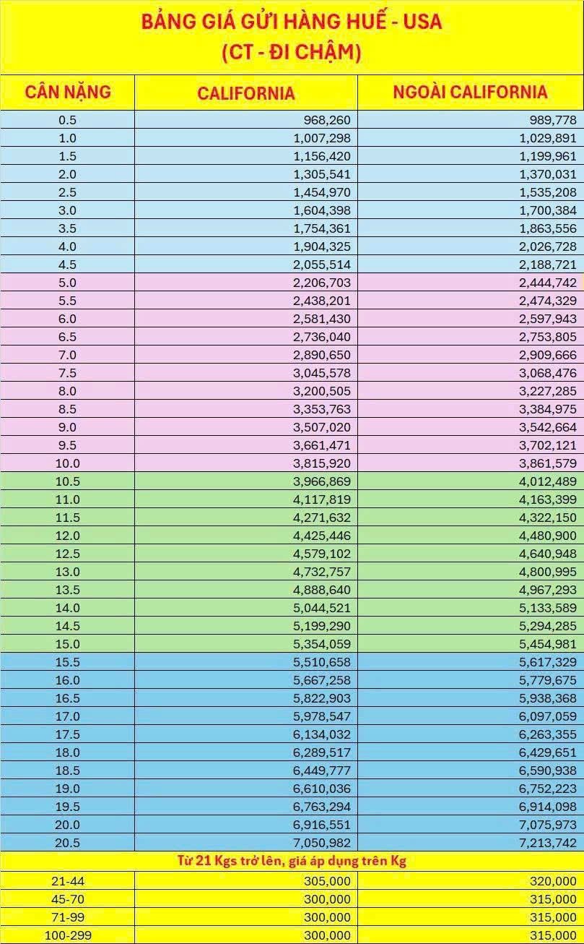

VN - USA BAY NHANH
